Sheet1
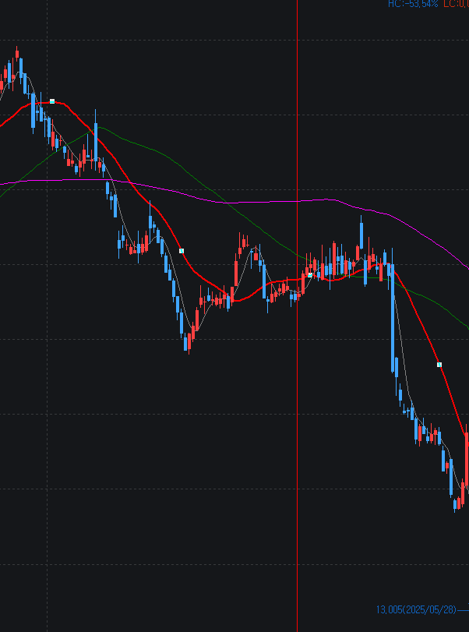
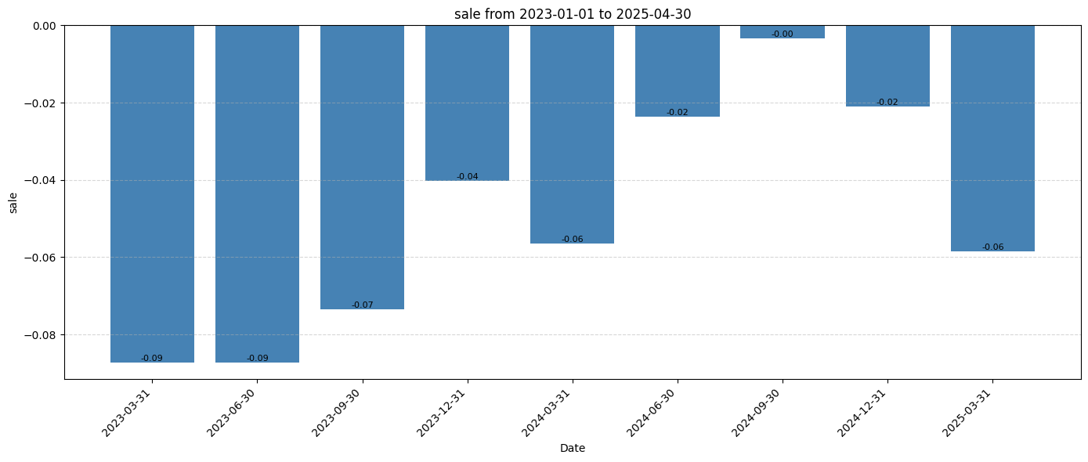
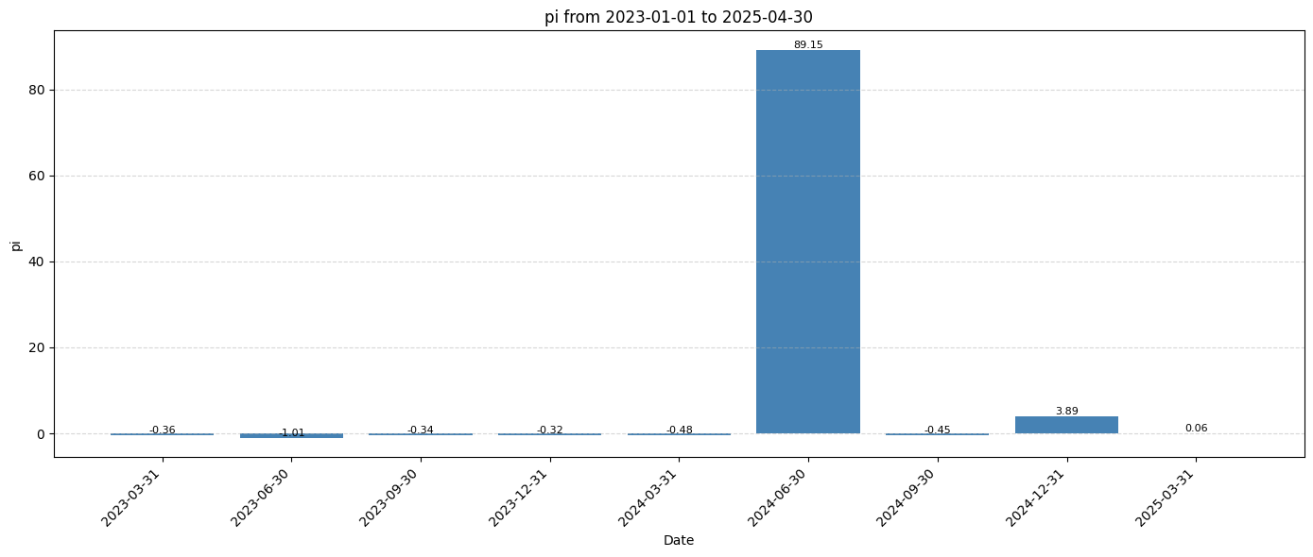
기술적 지표
매수할때 주의 해야 할 점

 | 정배열 상황에서 지나치게 현재 주가와 이격이 높은 주식은 매수를 피해야 한다 (JVA,
 | 가격의 이동평균이 정배열을 이루고 가격 이격도 평균이 115를 넘지 않는 종목을 매수해야 한다

LULU | 매입가 | 334.913 | 6 | 2009.478
 | 매도가 | 249.9 | 6 | 1499.4
 | 손실 |  |  | -510.078
 | 손실률 |  |  | -25%

 | 매수시 상황

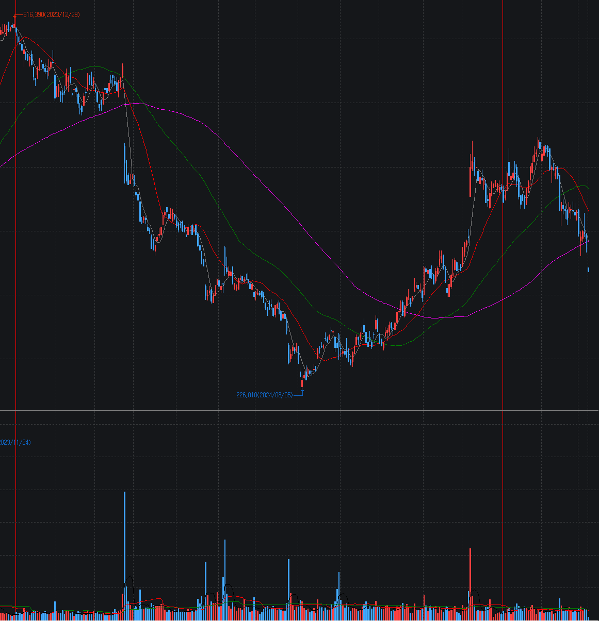
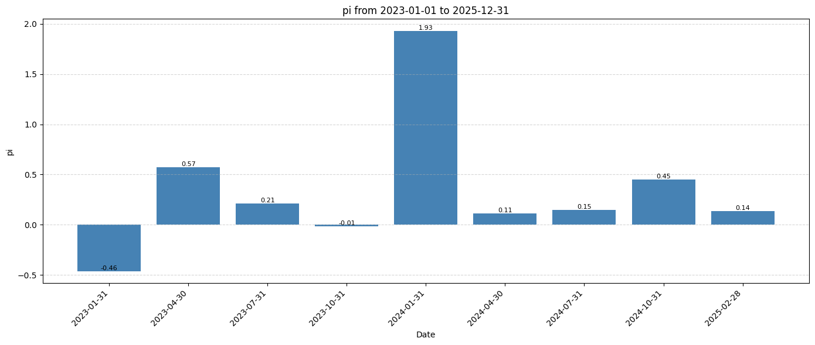

 | YoY 성장률이 지속적으로 하락하고 있고 특히 전년 1분기의 이익 성장률이 193%로 올해 1분기 상당한 역기저 효과가 우려되는 상황이다.
 | 가격은 이동평균선과 이격이 크지 않지만 20일-60일 dead cross로서 썩 상황이 좋지 않았음

GYRE | 매입가 | 10.75 | 190 | 2042.5
 | 매도가 | 7.31 | 190 | 1388.9
 | 손실 |  |  | -653.6
 | 손실률 |  |  | -32%

 | 매수시 상황
 | 이격도가 매우 밀집, |  | 골든 크로스 가능성이 있어서 나름대로 상황이 괜찮아 보임 |  |  | 문제는 역시 역기저효과 영향이 있음. 지난해 1분기 실적의 엄청난 성장 이후 지속적으로 성장률 둔화 그리고 1분기 역기저 효과로 성장률 약세가 명약관화 했기 때문
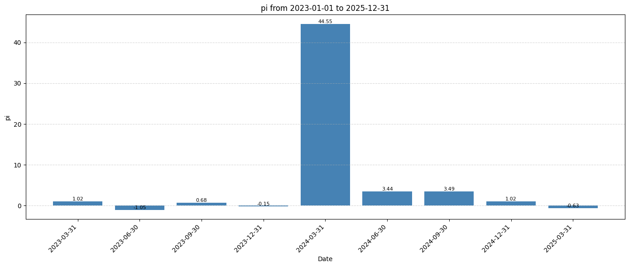
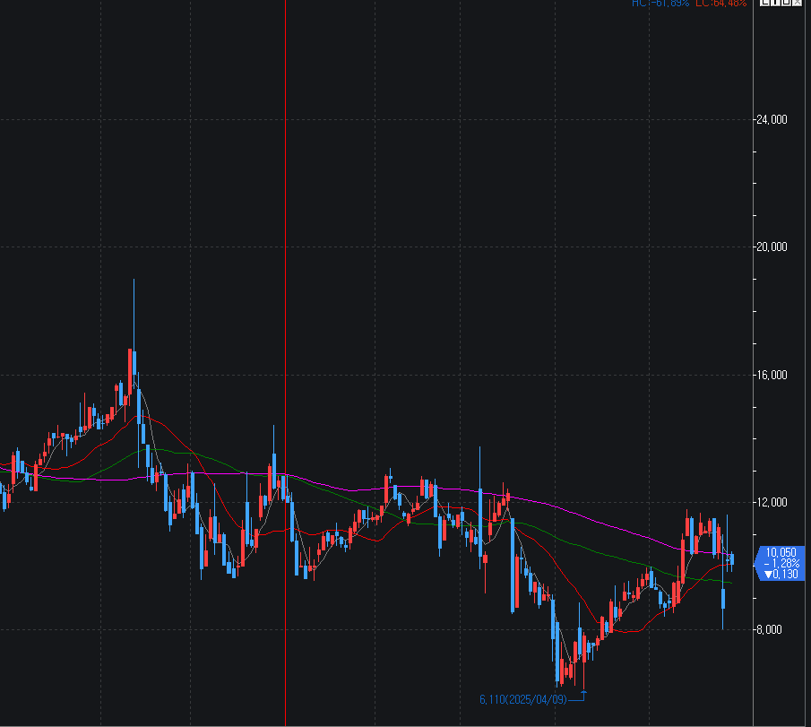

JVA | 매입가 | 8.72 | 230 | 2005.6
 | 매도가 | 5.76 | 230 | 1324.8
 | 손실 |  |  | -680.8
 | 손실률 |  |  | -34% | 아주 불필요한 손실임. 절대 이런 매매를 하면 안된다

 | 매수시 상황 |  | 골든 크로스이지만 가격 이동평균의 이격률 평균이 72를 기록 (매우 가격이 과열된 상황, 매수는 매우 신중했어야 함) |  |  | 역기저 효과가 1년 내내 지속될 것으로 우래되는 상황. 언제든지 주가가 빠그라 져도 이상하지 않는 상황으로 매수는 매우 신중했어야 함을 시사
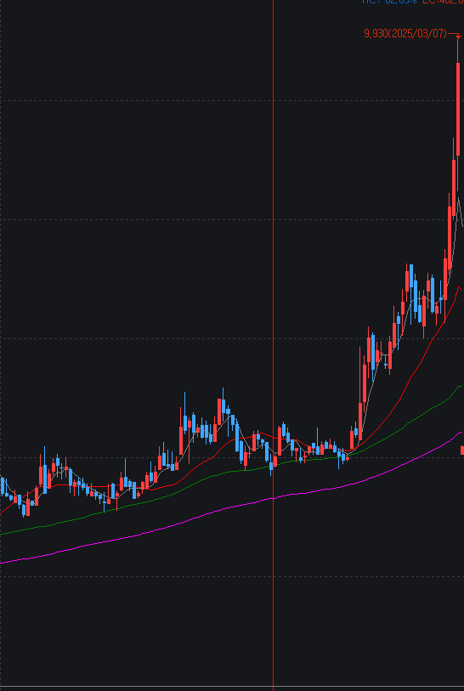
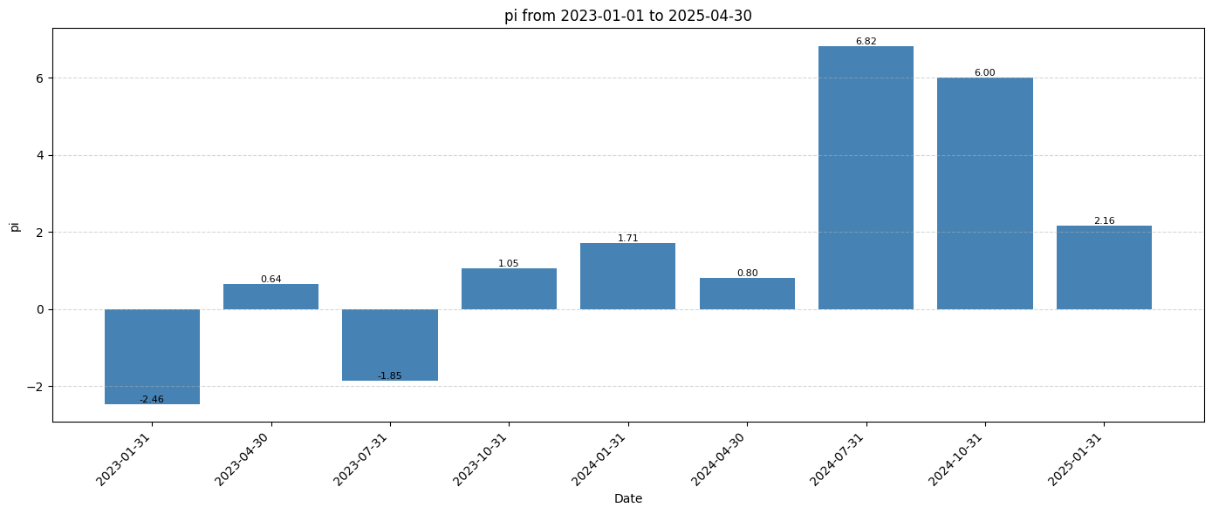

AVTR | 매입가 | 16.91 | 130 | 2198.3
 | 매도가 | 12.2 | 130 | 1586
 | 손실 |  |  | -612.3
 | 손실률 |  |  | -28%
 |  |  |  |  |  | Top line 의 증가율은 약하고 PI 의 흐름은 매우 부진하다. 세부적인 내용을 보면 별로 사고 싶지는 않은 기업이다
 | JVA와 반대로 심한 역배열 상황, 이격도 평균 16으로 가격 상황은 좋지 않음

